Hoja1
1)- | Title * | Author / Developer * | Project main website * | Geographical location * | Intro * | Text * | Categories * | Institution | Main image (max file size 3Mb) | Images gallery(max file size 3Mb) | Youtube / Vimeo videos | Other Links (social networks etc.)
http://www.geographiesofchange.net | Articulación Juvenil x la Equidad Social del Centro Oscar Arnulfo Romero (OAR) | Yoamaris Neptuno Domínguez (coordinator) | www.romerocuba.org | Vista Alegre No.66 e/ Párraga y Poey, 10 de Octubre, La Habana, Cuba | OAR is an institution of Christian inspiration of the socialist Cuban society, with a macro-ecumenic projection that contributes to social developement from an egalitarian perspective | The Center Oscar Arnulfo Romero is a non profit organization that promotes solidarity, the acknowledgement of Cuba in the international scene and contributes to the integral education of men and women interested in personal and social growth through the promotion of spaces of research, improvement and analysis in order to create a sustainable society | Communication and information; Intercultural dialogue; Inclusive education; Gender equality; Social inclusion; Social justice; Youth; Solidarity | Centro Oscar Arnulfo Romero (OAR) | 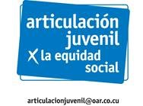 | 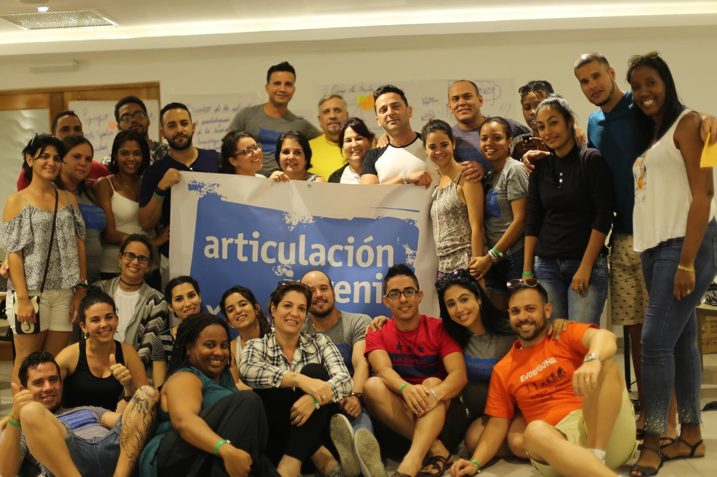 | YouTube: Centro Oscar Arnulfo Romero https://www.youtube.com/ channel/UCnq9JgDIAFilJyzgxjEzgw | Facebook: Articulación Juvenil https://www.facebook.com/groups/articulacionjuvenil/
 |  |  |  |  |  | The youth articulation for social justice from OAR, Oscar Arnulfo Romero Center, is conceived as a common workspace, promotion, and activism. Created in May 8th, 2016, its participants’ differences in background it’s what makes it unique. Differences in terms of place of birth, education, work experience, sexual orientation, gender identity, residency, color of skin, religious practices, and life expectancies. The coordinators board aims to articulate networks, initiatives, and projects that focus on diverse subjects. Its work is targeted to 18 to 35 years old folks specially in schools and communities. Its uses the Popular Education methodology where practical and theoretical knowledge about social justice is shared with an emphasis in gender and human rights. This continuous work generates skills that allow them to execute their civil rights, having a personal opinion, come up with strategies for social change, and to connect with other activists in order to gain relevance in the promotion of social justice in their contexts (work, family, school, and community).

2)- | ODS | Alcance: | Personas de contacto: | Breve Descripcion del proyecto | Informaciones de contacto | Logo | Palabras clave: | Direcion (Latitud-Longitud)
 | 3,4,5,10, 11,16,17 | Nacional | Yoamaris Neptuno Domínguez | La Articulación Juvenil x la Equidad Social de OAR (AJ), del Centro Oscar Arnulfo Romero está concebida como un espacio de trabajo común, socialización y activismo, creada el 8 de mayo de 2016. Lo distintivo es la diversidad de sus integrantes en cuanto a procedencia, términos de ámbitos de estudio y trabajo, orientación erótico afectiva, identidad de género, lugar de residencia, color de la piel, prácticas o no religiosa, experiencias y expectativas de vida, etc. Desde la coordinación, se intenciona la articulación de redes, iniciativas, proyectos de diferentes temáticas; sustentado en el trabajo con y para jóvenes entre 18 y 35 años, cuyo accionar se da fundamentalmente en escuelas y comunidades. Se trabaja con la metodología de la Educación Popular, en un proceso formativo teórico práctico donde se les comparten a sus integrantes conocimientos y herramientas relacionadas con la equidad social, colocando el énfasis en la dimensión género y los derechos humanos, de esta forma desarrollan competencias que puestas en práctica, les permiten el ejercicio autónomo de sus derechos, la defensa de sus criterios, el diseño de propuestas de transformación social y la articulación con otros actores sociales, para que tengan mayor protagonismo en la promoción de equidad social en sus contextos locales (laborales, familiares, escolares y comunitarios). | 76481521 (ext. 103) +5358276591 |  | Justicia de Género, Equidad, Identidad | Vista Alegre No.66 e/ Párraga y Poey, 10 de Octubre, La Habana, Cuba
 | 3. Garantizar una vida sana y promover el bienestar para todos en todas las edades |  |  |  | Correo electrónico: articulacionjuvenil@oar.co.cu
 | 4. Garantizar una educación inclusiva, equitativa y de calidad y promover oportunidades de aprendizaje durante toda la vida para todos
 | 5. Lograr la igualdad entre los géneros y empoderar a todas las mujeres y niñas
 | 10. Reducir la desigualdad en y entre los países
 | 11. Conseguir que las ciudades y los asentamientos humanos sean inclusivos, seguros, resilientes y sostenibles
 | 16. Promover sociedades pacíficas e inclusivas para el desarrollo sostenible, facilitar el acceso a la justicia para todos y crear instituciones eficaces, responsables e inclusivas a todos los niveles
 | 17. Fortalecer los medios de ejecución y revitalizar la alianza mundial para el desarrollo sostenible

